ARTSANA+BIOSANA+JRT
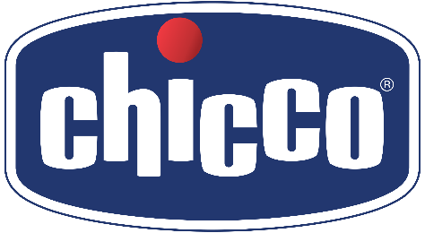
Materiale | Barcode | Descr. Materiale | Brand | Immagine | PVP | QTY
00080711000050 | 8058664080977 | BIBERON NAT FEELING 0M+ 150ML F NORM CL3 | Chicco | 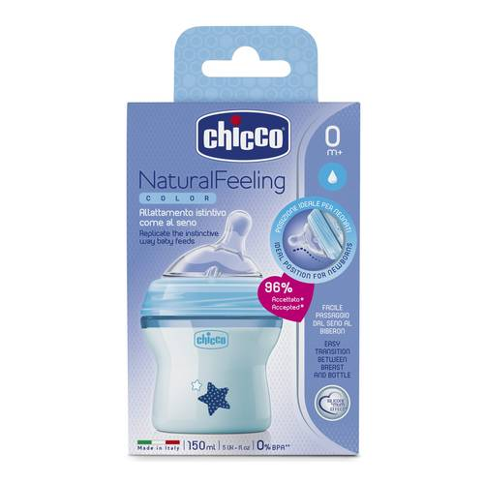 | 9.90 € | 1,000
00080723000040 | 8058664010431 | BIBERON NATFEELING 2M+ 250ML F MED CL2 | Chicco | 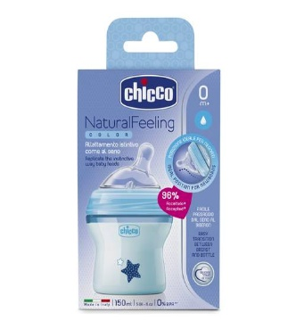 | 12.90 € | 1,000
00080723000050 | 8058664010431 | BIBERON NAT FEELING 2M+ 250ML F MED CL3 | Chicco | 110 | 12.90 € | 532
00080837210000 | 8058664085026 | BIBERON NATURALFEELING 6M+ 330ML BLUE | Chicco | 110 | 13.90 € | 1,000
00084352000000 | 8058664089703 | TERMOS INOX PER LIQUIDI 0,5 LT NB | NeoBaby | 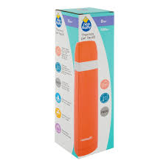 | 15.00 € | 1,000
00084355000000 | 8058664089727 | THERMOS PAPPA 1000ML ACCIAIO NB | NeoBaby | 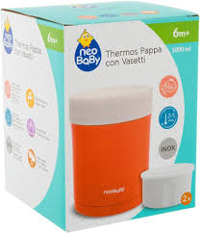 | 30.00 € | 1,000
00007455100000 | 8058664164028 | CREMA CORPO NAT SENS 150ML INTL | Chicco | 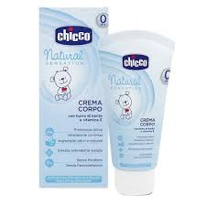 | 8.50 € | 1,200
00007456100000 | 8058664163779 | CREMA VISO NAT SENS 50ML INTL | Chicco | 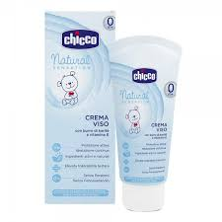 | 8.00 € | 1,200
00011234000000 | 8058664154647 | Pannolini AIRY ULTRA FIT&DRY - 2 Mini, 3-6 kg, 50 PZ. | Chicco | 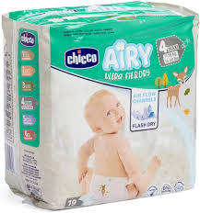 | 9.90 € | 1,200
00011236000000 | 8058664154661 | Pannolini AIRY ULTRA FIT&DRY - 4 Maxi, 8-18 kg, 38 PZ. | Chicco | 115 | 9.90 € | 276
00008381000000 | 8058664101818 | Ultra Soft Pannolino Taglia 2 Mini 3-6 kg 25 pz | Chicco | 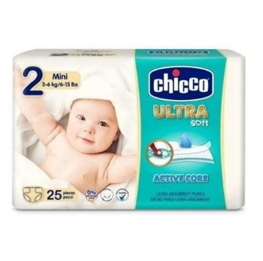 | 7.90 € | 276 |  | ARTA

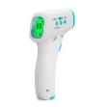
652733850850 | SG-22623 | RILEVATORE DI TEMPERATURA ELETTRICO JRT-017 | JRT |  | 61.25 € | 2200

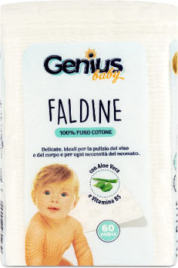
8004007931239 | BIOSANA24-10603 | FALDINE GENIUS BABY DI COTONE IDROFILO CON ALOE VERA E VITAMINA B5 (60 PZ) | BIOSANA |  | 2.00 € | 8400

8004007933325 | BIOSANA24-30722 | SALVIETTE GENIUS BABY da 72 pz | BIOSANA |  | 1.20 € | 15048
 |  | EXP. 01.12.-2025

 |  |  |  |  |  | 35,332 | 296,711.20 €

